８月１２日
ご予約メニュー表（８月１２日（日）分） ※品揃え・値段は時期により変更になる場合がございます。 変更の場合はご連絡させていただきます
幕の内弁当
冷やし中華
ざるそば

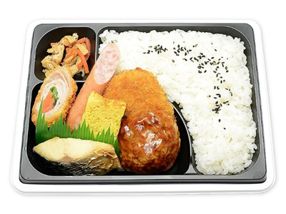
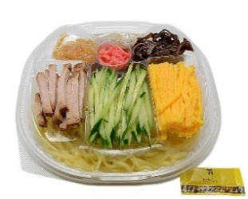

値段 430円
値段 480円
値段 340円

冷やしたぬきうどん
おむすびおかずセット

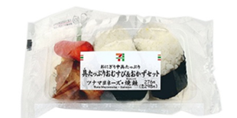
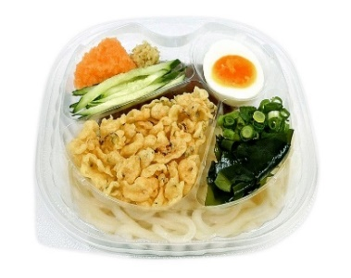

値段 298円
値段 398円

商品名 |  | 個数 | 金額
幕の内弁当
おむすびおかずセット
冷やし中華
たぬきうどん |  |  |  | 合計個数 | 合計金額
ざるそば
ご担当者様名
ご担当者様連絡先

団体名
お届け先会場名

沼田西倉内店 担当：井熊、竹内 TEL：0278－23－０２１３ FAX:0278-23-0213

 | ＦＡＸ受信後、こちらから受領確認のご連絡を差し上げます。
 | ※変更は８月１１日の午前１０時までにTEL又はＦＡＸでご連絡ください
 | 空き容器は１５：００までに本部指定の場所へお出しください。
 | お会計はお釣りの無いようご準備いただけますと幸いです。よろしくお願い申し上げます。

